wohnungverschwommen.csv
Fov | Colorfactor 0 | Colorfactor 0.5 | Colorfactor 1
1 | 100 | 100 | 100
2 | 100 | 84.232962963 | 79.775185185
3 | 100 | 84.232962963 | 79.775185185
4 | 100 | 84.232962963 | 79.775185185
5 | 100 | 84.232962963 | 79.775185185
6 | 100 | 84.230740741 | 79.767037037
7 | 100 | 84.197777778 | 79.747777778
8 | 100 | 84.075185185 | 79.642222222
9 | 100 | 83.602592593 | 79.186666667
10 | 100 | 82.634074074 | 78.118888889
11 | 100 | 81.342592593 | 76.702592593
12 | 100 | 80.16 | 75.278148148
13 | 100 | 79.177407407 | 74.056296296
14 | 100 | 78.409259259 | 73.093703704
15 | 100 | 77.777777778 | 72.303333333
16 | 99.99962963 | 77.265925926 | 71.692592593
17 | 99.99962963 | 76.882222222 | 71.177037037
18 | 99.999259259 | 76.567407407 | 70.665925926
19 | 99.998888889 | 76.313333333 | 70.207037037
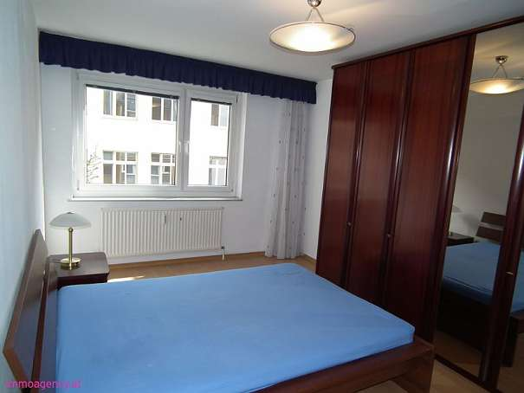

20 | 99.998888889 | 76.065185185 | 69.824444444
21 | 99.998888889 | 75.892222222 | 69.52037037
22 | 99.998888889 | 75.741111111 | 69.302962963
23 | 99.998518519 | 75.615555556 | 69.138518519
24 | 99.998518519 | 75.515185185 | 69.014074074
25 | 99.998148148 | 75.442962963 | 68.921111111
26 | 99.998148148 | 75.381481481 | 68.828888889
27 | 99.998148148 | 75.332592593 | 68.777407407
28 | 99.998148148 | 75.315555556 | 68.731481481
29 | 99.998148148 | 75.311481481 | 68.697777778
30 | 99.998148148 | 75.315555556 | 68.685925926
31 | 99.998148148 | 75.328888889 | 68.684074074
32 | 99.998148148 | 75.365925926 | 68.693703704
33 | 99.998518519 | 75.396296296 | 68.715925926
34 | 99.998888889 | 75.43962963 | 68.744074074
35 | 99.998888889 | 75.492962963 | 68.781111111
36 | 99.999259259 | 75.54962963 | 68.826666667
37 | 99.999259259 | 75.613333333 | 68.868888889
38 | 99.999259259 | 75.681851852 | 68.924814815
39 | 99.999259259 | 75.74962963 | 68.986666667
40 | 99.999259259 | 75.824444444 | 69.063333333
41 | 99.999259259 | 75.88962963 | 69.149259259
42 | 99.999259259 | 75.964444444 | 69.231111111 | gesetzte Größe: 600x450 | gesetzte Größe: 600x450
43 | 99.99962963 | 76.03037037 | 69.315925926
44 | 99.99962963 | 76.104444444 | 69.412222222
45 | 99.99962963 | 76.176666667 | 69.507037037
46 | 99.99962963 | 76.239259259 | 69.6
47 | 100 | 76.312962963 | 69.704814815
48 | 100 | 76.379259259 | 69.817777778
49 | 100 | 76.447037037 | 69.941851852
50 | 100 | 76.514444444 | 70.056666667
51 | 100 | 76.569259259 | 70.172222222
52 | 100 | 76.640740741 | 70.276296296
53 | 100 | 76.705925926 | 70.397037037
54 | 100 | 76.766666667 | 70.506296296
55 | 100 | 76.832962963 | 70.602222222
56 | 100 | 76.893333333 | 70.701111111
57 | 100 | 76.95962963 | 70.798888889
58 | 100 | 77.03 | 70.902962963
59 | 100 | 77.092592593 | 71.001481481
60 | 100 | 77.163333333 | 71.101851852
61 | 100 | 77.227777778 | 71.193333333
62 | 100 | 77.302592593 | 71.284814815
63 | 100 | 77.378888889 | 71.360740741
64 | 100 | 77.456666667 | 71.45
65 | 100 | 77.535555556 | 71.531851852
66 | 100 | 77.61037037 | 71.624444444
67 | 100 | 77.697037037 | 71.710740741
68 | 100 | 77.786296296 | 71.796666667
69 | 100 | 77.868888889 | 71.892222222
70 | 100 | 77.947777778 | 71.982962963
71 | 100 | 78.037037037 | 72.071481481
72 | 100 | 78.127777778 | 72.152592593
73 | 100 | 78.221111111 | 72.24
74 | 100 | 78.304814815 | 72.326296296
75 | 100 | 78.393703704 | 72.424074074
76 | 100 | 78.48037037 | 72.515185185
77 | 100 | 78.577407407 | 72.607777778
78 | 100 | 78.664444444 | 72.695925926
79 | 100 | 78.748518519 | 72.79
80 | 100 | 78.818518519 | 72.884444444
81 | 100 | 78.887777778 | 72.984444444
82 | 100 | 78.956296296 | 73.077037037
83 | 100 | 79.032222222 | 73.176296296
84 | 100 | 79.107037037 | 73.276666667
85 | 100 | 79.178888889 | 73.379259259
86 | 100 | 79.257777778 | 73.481481481
87 | 100 | 79.337037037 | 73.578518519
88 | 100 | 79.418518519 | 73.687037037
89 | 100 | 79.492592593 | 73.793333333

